상품제안서
찰리 골드 2인 수저&수저받침 | 상품코드: S22729

 |  |  |  |  |  |  | 02-713-8555 | www.synergygift.co.kr
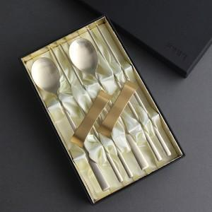

【상세/제작정보】

【인쇄/포장옵션】 | 레이저, 케이스인쇄 / 포장지포장

【공급단가】 | 수량 | 20~ | 100~ | 300~ | 500~ | 1,000~
*VAT별도 | 단가 | 22,100원 | 21,760원 | 21,250원 | 20,400원 | 19,550원

【상품 URL】 | https://www.synergygift.co.kr:443/src/goods_detail.php?gdno=22729

